상품제안서
카카오 체크패턴 3단 수동우산 | 상품코드: S40190

 |  |  |  |  |  |  | 02-713-8555 | www.synergygift.co.kr
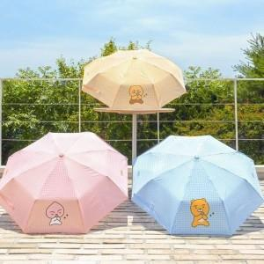 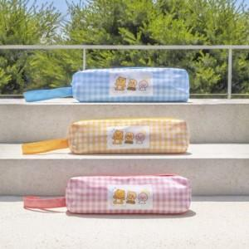

【상세/제작정보】 | <p><span style="font-size: 14pt;">※ 원단인쇄시 opp포장 제거됩니다.</span></p>

【인쇄/포장옵션】 | 스티커, 원단1도인쇄 / OPP(비닐)

【공급단가】 | 수량 | 50~ | 100~ | 300~ | 1,000~ | 3,000~
*VAT별도 | 단가 | 11,800원 | 11,500원 | 11,000원 | 10,600원 | 10,400원

【상품 URL】 | https://www.synergygift.co.kr:443/src/goods_detail.php?gdno=40190

